■資料勉強
■slam関係
 | https://zhuanlan.zhihu.com/p/137761414
■slam十四讲代码
 | https://github.com/gaoxiang12/slambook
■参照資料
 | https://www.zhihu.com/question/341350546?utm_source=wechat_session
■資料をまとめ
 | SLAM十四讲
 | １．Meshroom
 | Meshroom是一款基于AliceVision摄影测量计算机视觉框架的免费开源三维重建软件。
 | 视觉SLAM的基础知识-高翔(高翔博士)-----视频，吐血推荐
 | https://github.com/alicevision/meshroom

 | 2、Openmvg ⭐2,829

 | Openmvg库根据三维计算机视觉和结构的运动。OpenMVG提供了一个端到端的3D重建，它由图像框架组成，包含库、二进制文件和管道。

 | 这些库提供了简单的功能，如:图像处理，功能描述和匹配，功能跟踪，相机模型，多视图几何，旋转估计…
 | 该二进制文件解决了管道可能需要的单元任务:场景初始化、特征检测与匹配和运动重建的结构，并将重建的场景导出到其他多视点立体视觉框架中，以计算密集的点云或纹理网格。
 | 这些管道通过链接各种二进制文件来计算图像匹配关系

 | OpenMVG是用c++开发的，可以在Android、iOS、Linux、macOS和Windows上运行。
 | https://github.com/openMVG/openMVG

 | 3、Awesome_3dreconstruction_list ⭐2,261

 | 与图像3D重建相关的论文和资源精选清单

 | https://github.com/openMVG/awesome_3DReconstruction_list

 | 4、Awesome Point Cloud Analysis ⭐1,801

 | 关于点云分析(处理)的论文和数据集列表

 | https://github.com/Yochengliu/a

 | 作者：Albert Lee
 | 链接：https://www.zhihu.com/question/341350546/answer/1230711957
 | 来源：知乎
 | 著作权归作者所有。商业转载请联系作者获得授权，非商业转载请注明出处。

 | 5、Opensfm ⭐1,635

 | OpenSfM是一个用Python编写的运动库的结构。该库作为一个处理管道，用于从多个图像重建相机姿态和3D场景。它由运动结构的基本模块(特征检测/匹配，最小解算)组成，重点是构建一个健壮的、可伸缩的重建管道。它还集成了外部传感器(如GPS、加速计)测量，以实现地理定位和鲁棒性。提供了一个JavaScript查看器来预览模型和调试管道。
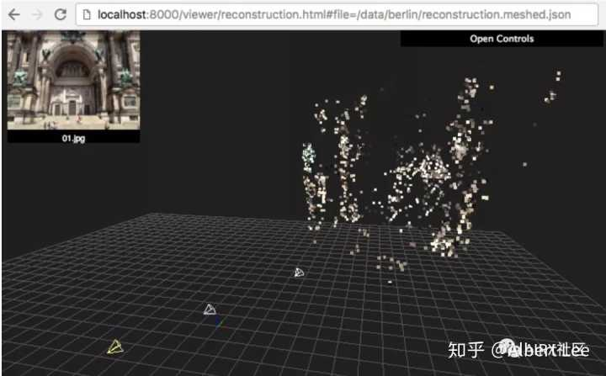



 | https://github.com/mapillary/OpenSfM

 | 6、Alicevision ⭐1,318

 | AliceVision是摄影测量计算机视觉框架，可提供3D重建和相机跟踪算法。AliceVision旨在通过可测试，分析和重用的最新计算机视觉算法提供强大的软件基础。该项目是学术界和工业界合作的结果，旨在为尖端算法提供鲁棒性和生产使用所需的质量。

 | https://github.com/alicevision/AliceVision

 | 7、Openmvs ⭐1,193

 | OpenMVS是面向计算机视觉的库，尤其是针对多视图立体重建社区的。尽管有针对运动结构管道（例如OpenMVG）的成熟而完整的开源项目，这些管道可以从输入的图像集中恢复相机的姿势和稀疏的3D点云，但没有一个解决摄影测量链的最后一部分-流。OpenMVS旨在通过提供一套完整的算法来恢复要重建场景的整个表面来填补这一空白。输入是一组摄影机姿势加上稀疏的点云，输出是带纹理的网格。该项目涉及的主要主题是：

 | 密集的点云重构，以获得尽可能完整，准确的点云
 | 网格重建，用于估计最能解释输入点云的网格表面
 | 网格细化可恢复所有精细细节
 | 网格纹理，用于计算清晰准确的纹理以对网格着色

 | https://github.com/cdcseacave/openMVS

 | 8、Bundler_sfm ⭐1,158

 | https://github.com/snavely/bundler_sfm

 | 9、Bundlefusion ⭐752

 | 使用在线表面重新整合进行实时全局一致的三维重建

 | https://github.com/niessner/BundleFusion

 | 10、Face_swap ⭐636

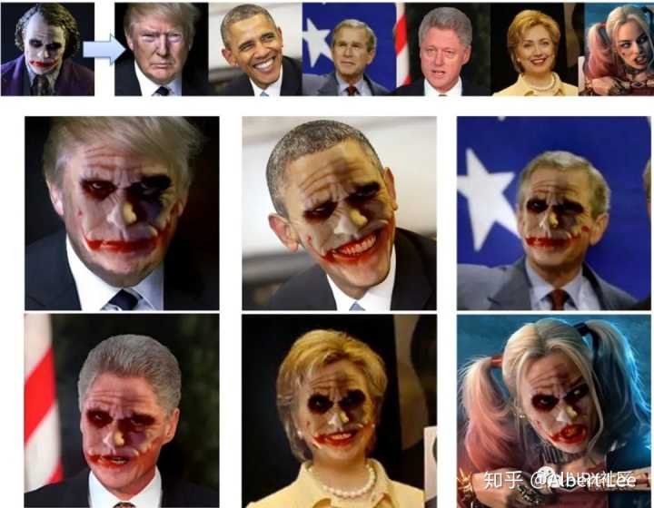

 | 面部交换：https://github.com/YuvalNirkin/face_swap

 | 11、Scannet ⭐678

 | ScanNet是一个RGB-D视频数据集，包含超过1500次扫描中的250万次视图，使用3D摄像机姿态、表面重建和实例级语义分段进行注释。

 | https://github.com/ScanNet/ScanNet

 | 12、Softras⭐540

 | SoftRas是一个真正的可微分渲染框架，把渲染作为一个可微分的聚合过程，融合所有网格三角形的概率贡献相对于渲染像素。

 | https://github.com/ShichenLiu/SoftRas

 | 13、Pifu ⭐474
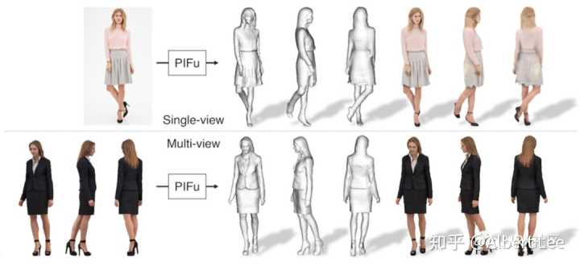

 | https://github.com/shunsukesaito/PIFu

 | 14、Matterport ⭐460

 | 用于RGB-D机器学习任务的非常棒的数据集。

 | https://github.com/niessner/Matterport

 | 15、Kimera⭐456

 | Kimera是一个用于实时度量-语义同步定位和映射的c++库，它使用摄像机图像和惯性数据来构建环境的语义注释3D网格。Kimera是模块化的，支持ros，在CPU上运行。

 | https://github.com/MIT-SPARK/Kimera

 | 16、Mvs Texturing ⭐421

 | 项目可以根据图像对3D重建进行纹理处理。该项目专注于使用运动和多视图立体技术的结构生成的3D重建。

 | https://github.com/nmoehrle/mvs-texturing

 | 17、Livescan3d ⭐402

 | LiveScan3D是一个实时三维重建系统，使用多个Kinect v2深度传感器同时进行三维重建。产生的3D重建形式是有色点云的形式，所有Kinect的点都放置在同一坐标系中。该系统的可能使用场景包括：

 | 同时从多个视点捕获对象的3D结构，
 | 捕获场景的“全景” 3D结构（通过使用多个传感器来扩展一个传感器的视场），
 | 将重建的点云流式传输到远程位置，
 | 通过让多个传感器捕获同一场景来提高单个传感器捕获的点云的密度。

 | https://github.com/MarekKowalski/LiveScan3D

 | 18、Voxelhashing ⭐364

 | 大规模、实时三维重建：https://github.com/niessner/VoxelHashing

 | 19、Layoutnet ⭐298

 | 从单个RGB图像重建三维房间布局
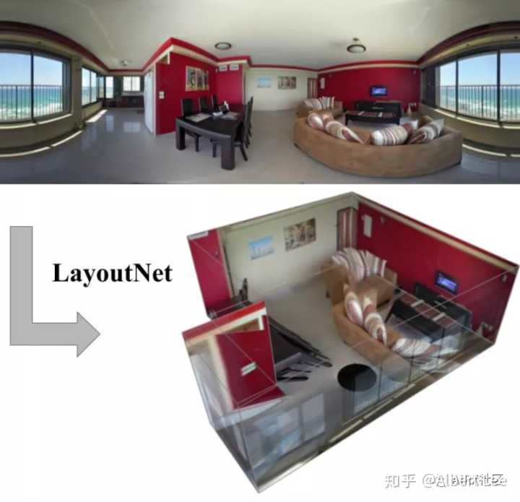

 | https://github.com/zouchuhang/LayoutNet

 | 20、Tsdf Fusion Python ⭐295

 | 这是一个轻量级的python脚本，可将多个颜色和深度图像融合到TSDF体积中，然后可以将其用于创建高质量的3D表面网格和点云。在Ubuntu 16.04上测试效果如下图：
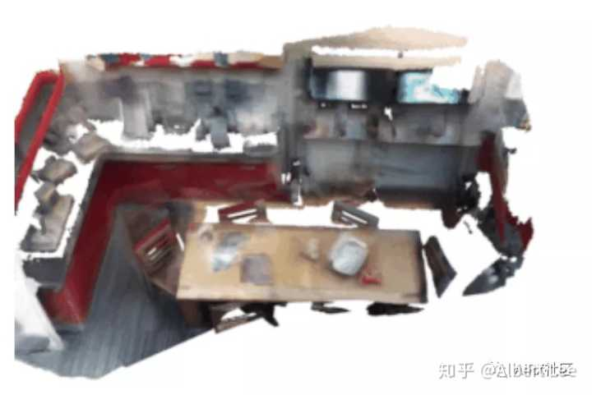

 | https://github.com/andyzeng/tsdf-fusion-python

 | 21、Intrinsic3d ⭐231

 | 通过外观和几何优化以及空间变化的照明实现高质量3D重构
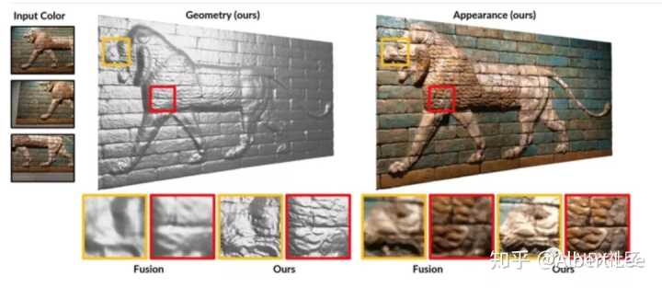

 | https://github.com/NVlabs/intrinsic3d

 | 22、Kimera Semantics ⭐228

 | 从2D数据进行实时3D语义重构
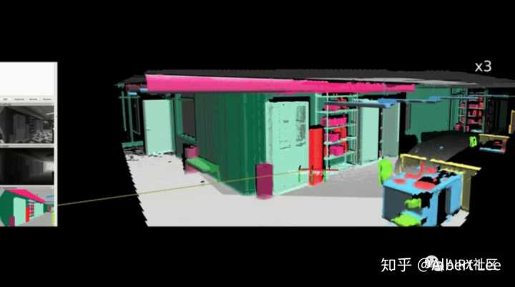

 | https://github.com/MIT-SPARK/Kimera-Semantics

 | 23、Awesome Holistic 3d ⭐209

 | 3D重建的论文和资源清单：

 | https://github.com/holistic-3d/awesome-holistic-3d

 | 24、3dreconstruction ⭐151

 | 使用Python3进行SFM的3D重建

 | https://github.com/alyssaq/3Dreconstruction

 | 25、Structured3d ⭐121

 | 用于结构化3D建模的大型照片级数据集

 | https://github.com/bertjiazheng/Structured3D

 | 26、Synthesize3dviadepthorsil ⭐117

 | 通过对多视图深度图或轮廓建模来生成和重建3D形状
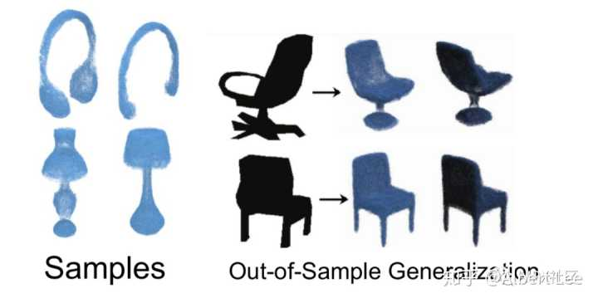

 | https://github.com/Amir-Arsalan/Synthesize3DviaDepthOrSil

 | 27、Msn Point Cloud Completion ⭐111
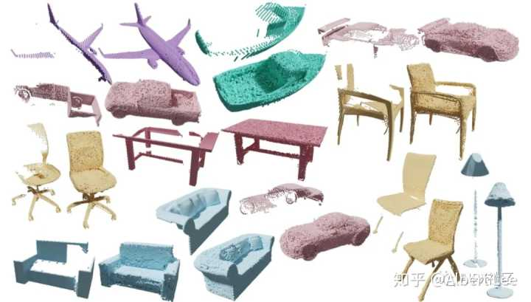

 | https://github.com/Colin97/MSN-Point-Cloud-Completion

 | 28、Cnncomplete ⭐107

 | 用于训练体积深层神经网络以完成部分扫描的3D形状的代码

 | https://github.com/angeladai/cnncomplete

 | 29、Reconstructiondataset ⭐95

 | 用于进行三维重建的一组图像

 | https://github.com/rperrot/ReconstructionDataSet

 | 30、3d Recgan Extended ⭐81

 | 从单个深度视图进行密集的3D对象重建

 | https://github.com/Yang7879/3D-RecGAN-extended

 | 更新与10.18

 | 补充一些移动端的三维重建应用案例（搭载LiDAR）

 | 三维重建 |宝藏AR应用：3D Scanner Pro（iPad LIDAR扫描仪）：

 | 三维重建 |宝藏AR应用：3D Scanner Pro（iPad LIDAR扫描仪）​mp.weixin.qq.com
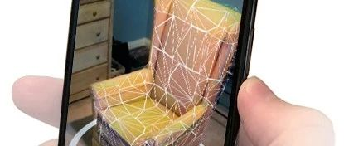

 | 三维视觉、SLAM方向全球顶尖实验室汇总：

 | 三维视觉、SLAM方向全球顶尖实验室汇总​mp.weixin.qq.com

 | 汇总 | SLAM、重建、语义相关数据集大全：

 | 汇总 | SLAM、重建、语义相关数据集大全​mp.weixin.qq.com

 | 可以关注公众号：AIRX社区（一个超酷的新兴开发者服务平台。作为国内最早最优质的ARVR、Unity、Unreal、CV、AI开发者平台，与全球顶尖大学教授、高校、企业、新媒体艺术家以及AI、CV领域的工程师合作，共同研发优质实用的ARVR、Unity、Unreal、AI课程，在线教育+开发者服务+产业对接平台的业务组合方式服务好开发者、企业用户和高校～）欢迎点赞支持哦！关于更多三维重建、人工智能、增强现实资源和技术干货

 | 编辑于昨天 10:03
 | ​赞同 71​​1 条评论
 | ​分享
 | ​收藏​喜欢收起​
 | 继续浏览内容

 | 知乎
 | 发现更大的世界
 | 打开

 | Chrome
 | 继续

 | 知乎用户
 | 9 人赞同了该回答

 | 谈到三维重建入门，其实里面涉及的知识点蛮多，这里我给出的建议是：1）先了解相机标定，重点是对于相机模型的理解，这样对于成像原理的理解会更加深刻，可以的话，最好能自己动手实现一下相机标定的全过程。

 | 2）建议了解一下三角测量原理，这是双目立体获得三维点的基础方法。

 | 3）对于立体匹配，再了解一下SGBM,BM或者elas等算法。

 | 总结，对于三维重建入门，最好的方式便是以实战为依托，搭建自己的知识体系。加油～

 | 发布于 2019-08-20
 | ​赞同 9​​3 条评论
 | ​分享
 | ​收藏​喜欢
 | 继续浏览内容

 | 知乎
 | 发现更大的世界
 | 打开

 | Chrome
 | 继续

 | 育心
 | 深蓝学院，公众号“深蓝教育服务号”
 | 3 人赞同了该回答

 | 三维视觉最近几年再度火热，一方面归功于三维传感器的快速发展，另一方面也来自于智能移动机器人、无人驾驶、AR等三维应用场景快速发展衍生的强烈需求。

 | 基于图像的三维模型重建是非常偏重工程实践的研究任务，而且涉及到计算机视觉和计算机图形学等多个学科，知识分散不系统，因此会给初学者带来极大挑战。现将学院的部分资料分享给大家，希望有所帮助。资料主要包括：

 | 针对初学者

 | 书籍I Computer Vision for Visual Effects

 | 书籍II Computer Vision Algorithms and Applications

 | 针对具备一定基础的同学

 | 三维重建的每个基础模块挑选了 1-2 篇代表性文献，强烈建议阅读以下相关的原著文献， 这些文献是经过时间检验非常经典的文献，这将大大提升你们的科研和工程能力。 这些文章包括：

 | Sift 特征点检测

 | [1] Distinctive Image Features from Scale-Invariant Keypoints

 | 增量 SFM

 | [2] Photo Tourism Exploring Photo Collections in 3D

 | [3] Structure-from-Motion Revisited

 | 稠密匹配&&多视角立体视觉

 | [4] Multi-View Stereo for Community Photo Collections

 | 表面重建

 | [5] Reconstruction and Representation of 3D Objects with Radial Basis

 | 纹理贴图

 | [6] Let it be color! Large-Scale Texturing of 3D Reconstructions

 | 相关网站

 | 我们也提供一些相关的网站，这些网站是一些比较著名的开源系统。

 | MVE: https://www.gcc.tu-darmstadt.de/home/proj/mve/index.en.jsp

 | Bundler: http://www.cs.cornell.edu/~snavely/bundler/

 | VisualSFM: http://ccwu.me/vsfm/

 | OpenMVG: https://openmvg.readthedocs.io/en/latest/software/SfM/SfM/

 | ColMap: https://demuc.de/colmap/

 | 相关的开源代码

 | https://github.com/colmap/colmap

 | https://github.com/simonfuhrmann/mve

 | https://github.com/nmoehrle/mvs-texturing

 | https://github.com/jianxiongxiao/SFMedu

 | 发布于 06-29
 | ​赞同 3​​添加评论
 | ​分享
 | ​收藏​喜欢收起​
 | 继续浏览内容

 | 知乎
 | 发现更大的世界
 | 打开

 | Chrome
 | 继续
 | InfoQ写作平台
 | 广告​
 | 不感兴趣知乎广告介绍

 | 8大领域，268页《2020中国技术发展白皮书》，开放下载

 | 报告共近 300 页，内容包括整体综述及技术概述两大部分，整体阐述了全球及中国技术发展态势、技术的定义及特点等，结合“新基建”，通过对人工智能、5G、云计算、物联网、工业互联网、虚拟现实、自主事物、区块链等八大领域的分析，阐述了其整体态势及未来趋势。查看详情

 | 汪鹏
 | 35 人赞同了该回答

 | 最近也算是三维重建入门了，所以回顾一下自己的学习历程。

 | 结论：目前图像的三维重建都是于相机模型和三角测量实现的（还有一些其他的方法，因为没看过，就先算了）。

 | 三维重建的步骤其实也就是我学习的步骤。

 | 第一步主要是图像处理等相关知识的学习，主要包括图像特征（点，线，任意物体）的提取。其中可以自己动手写写代码的，特别是霍夫变换的任意物体的提取，我自己是写了一遍收益匪浅。当然目前的深度学习也可以学习学习，我在学习sift这篇论文的时候，给我感觉就是深度学习的过程，但是这里的学习是人自己的先验知识，因此基于深度学习的特征点提取我是特别看好的（比如D2-Net)。如果是急于想做出效果，这里只需要学习sift特征提取（opencv里是有代码的）。

 | 第二步就是相机模型的学习。相机模型的学习是了解三维空间点到成像平面二维点的一个映射物理模型，既然是物理模型，就有参数因此需要对相机标定，相机标定是一个比较综合的过程，可以看张正友的平面标定论文，然后自己动手编程实现，标定的最后一步是需要优化的，这里可以补补优化的知识，也可以尝试用ceres做优化，也可以自己写一些bundle adjustment 感受一下矩阵稀疏带来的加速效果。

 | 第三步就是三维重建了。通过前面的相机模型的学习可以看出，在成像的过程深度信息是丢失的。因此常见的结构是双目系统（或者projector-camera system),本质都利用三角化来恢复深度。这里还有一个关键是立体匹配，就是同一空间点在不同图片上的位置。前面说的sift可以提供比较粗劣的效果，为了提高精度一般都是sift匹配提供初始的匹配，接下来还是需要优化的（我学习的有pathmatch)。当然在工业测量中，结构光被用来辅助这种像素匹配，结构光（这里有很多技巧）给每个像素唯一的身份，其实就类似sift但是他更准确，这样用来匹配更加准确，匹配好三角测量就可以得到点云了。

 | 前面说的必须二个相机才能重建其实对也不对，我们也可以让一个相机动起来，这就是structure from motion.这里需要学习一些极线几何的知识，本质矩阵基础矩阵啥的，不要给名字吓到，这些只是表述变量的关系，需要注意的是，这里重建出的物体是缺乏尺度的。

 | 最后这些过程需要对刚体变换熟记于心（本质就是R T)，这里对于新手容易混淆。

 | 最后的最后就是这些值得做的点：第一就是高精度的三维重建，第二就是大规模的三维重建，第三是非刚体的structure from motion,第四是动态三维重建。这些方向我觉得都值得做，虽然我一个都不会。

